新様式① (共5-1～共5-2)
工事名： 令和８年度第高専９号 滋賀県立高等専門学校新築機械設備工事(第３工区) |  | 共同企業体の名称： 〇〇〇〇
（１）企業の実績（代表構成員） |  | 様式共5-1
「企業の実績」として求める「実績工事」
「公共建築物（住宅は除く。）または学校教育法で定める学校」の新築、増築、改築のいずれかで延べ面積1,500㎡以上（建築物1棟における延べとし、増築、改築にあっては、増築、改築部分とする。）での機械設備工事の実績
 | 企業の実績(代表構成員) |  | あり | なし【0点】
≪評価対象発注機関≫
・滋賀県、滋賀県教育委員会、滋賀県警察本部、滋賀県企業庁、滋賀県病院事業庁、（旧）滋賀県土地開発公社、
（一社）滋賀県造林公社、滋賀県道路公社、（公財）滋賀県環境事業公社、（公財）滋賀県文化財保護協会、
（公財）びわこ芸術文化財団、（公財）滋賀県スポーツ協会
・国土交通省近畿地方整備局
・近畿地方整備局管内の府県（福井県、京都府、大阪府、兵庫県、奈良県、和歌山県）
・近畿地方整備局管内の政令市（大阪市、京都市、神戸市、堺市）
※上記地方機関を含みます。
※滋賀県以外においては、官公庁による出資団体（公社、協会などの外郭団体）を含みません。
※機関名称の変更があった場合、旧機関名称による発注工事についても評価対象とします。
「企業の実績あり」の場合、CORINS登録データを提出 |  |  | 提出
CORINSの補足資料の提出 |  |  | あり | なし
 | 【工事番号】 | 令和○○年度 第○○号
 | 【工事名】 | ○○工事
 | 【発注機関】 | 滋賀県
 | 【工期】 | 令和○年○月○日 ～ 令和○年○月○日
 | 【CORINS登録番号】 | ●●●●
工事成績による加算を申請する場合、工事成績評定通知書（写）の提出 |  |  | あり | なし
工事成績評定 | ①「60点未満」または「なし」 【0点】 |  | ①【0点】
 | ②「60点以上、75点未満」 【0.5点】 |  | ②【0.5】
 | ③「75点以上、80点未満」 【1.0点】 |  | ③【1.0点】
 | ④「80点以上、85点未満」 【1.5点】 |  | ④【1.5点】
 | ⑤「85点以上」 【2.0点】 |  | ⑤【2.0点】
（２）主観点数（工事成績等）（代表構成員） |  | 様式共5-2
区分 | ①110点未満 【0点】 |  | ①【0点】
 | ②110点以上 130点未満 【0.5点】 |  | ②【0.5】
 | ③130点以上 150点未満 【1.0点】 |  | ③【1.0点】
 | ④150点以上 170点未満 【1.5点】 |  | ④【1.5点】
 | ⑤170点以上 190点未満 【2.0点】 |  | ⑤【2.0点】
 | ⑥190点以上 210点未満 【2.5点】 |  | ⑥【2.5点】
 | ⑦210点以上 【3.0点】 |  | ⑦【3.0点】
主観点数は「除雪作業等の受託実績」を除いた合計点になっていることを確認したか |  |  | 確認した
令和8年4月1日付け滋監第326号「令和08年度競争入札参加資格審査結果について（通知）」により主観点数の内訳を確認したか |  |  | 確認した

新様式②（共6-1～共6-4）
工事名： 令和８年度第高専９号 滋賀県立高等専門学校新築機械設備工事(第３工区) |  |  | 共同企業体の名称： 〇〇〇〇
配置予定技術者等 |  | 技術者① | 技術者② | 技術者③
氏 名 |  | 滋賀 太郎
●複数名申請する場合は、記入してください。
発注工事業種等に適応した監理技術者等の資格が確認できる資料の提出 |  |  |  |  | 提出
（３）配置予定技術者等ＣＰＤ（代表構成員） |  |  |  | 様式共6-1
継続教育の証明（必要な水準） あり 【1.0点】/なし 【0点】 |  |  |  |  | あり【1.0点】 | なし【0点】
証明書発行団体名 |  | （例）（社）全国土木施工管理技士会連合会
各団体が発行する学習履歴を証明する証明書の写し |  |  |  |  | 提出
（４）配置予定技術者等の実績（代表構成員） |  |  |  | 様式共6-2
「配置予定技術者の実績」 として求める実績工事 |  | 「公共建築物（住宅は除く。）または学校教育法で定める学校」の新築、増築、改築のいずれかで延べ面積1,500㎡以上（建築物1棟における延べとし、増築、改築にあっては、増築、改築部分とする。）での機械設備工事の実績
実績の有無 |  |  |  |  | あり | なし【0点】
CORINSの提出 |  |  |  |  | 提出
CORINSの補足資料の提出 |  |  |  |  | あり | なし
CORINS登録番号 |  | 123456789
工事名・工事番号 |  | 令和●年度 第●●号 ○○○○○○○○○工事
発注機関 |  | 滋賀県
工期 |  | 令和○年○月○日～ 令和○年○月○日
従事した役職 |  |  |  |  | 監理技術者等 | 現場代理人
現場代理人として従事した実績の場合、工事開始日時点で監理技術者の資格（主任技術者は不可）確認資料を提出 |  |  |  |  | 提出
工事成績評定 | 「60点未満」または「なし」 【0点】 |  |  |  | 【0点】
 | 「60点以上、75点未満」 【0.3点】 |  |  |  | 【0.3点】
 | 「75点以上、80点未満」 【0.5点】 |  |  |  | 【0.5点】
 | 「80点以上、85点未満」 【0.7点】 |  |  |  | 【0.7点】
 | 「85点以上」 【1.0点】 |  |  |  | 【1.0点】
工事成績評定通知書（写）の提出 |  |  |  |  | 提出

（５）技能者の資格 |  | 様式共6-4
① | 有資格者の従事 なし 【0点】 |  |  |  | ①【0点】
② | 有資格者の従事 あり 【1.0点】 「登録基幹技能者」の有資格者 |  |  |  | ②【1.0点】
有資格者の従事有りの場合、契約後に資格を証する書面（資格者証、合格証書等）の写しを提出してください。 |  |  |  |  | 了承
＜注意事項等＞ 〇配置予定技術者等を複数名で申請する場合は、本様式に複数名を記載してください。不足する場合は、本様式を複数部提出してください。 ○記載欄の明示（赤○印等）は記入例です。 ○記入漏れ等や添付資料の不足等により、内容確認ができないと判断された場合や、申請が過大と判断された場合、「無効」となります。

新様式③ (共7-3～共7-12)
工事名： 令和８年度第高専９号 滋賀県立高等専門学校新築機械設備工事(第３工区) |  | 共同企業体の名称： 〇〇〇〇
（６）建災防への加入および活動実績（代表構成員） |  | 様式共7-3
① | 建災防への加入なし 【0点】 |  | ①【0点】
② | 建災防への加入あり・建災防での活動実績なし 【0.2点】 |  | ②【0.2点】
③ | 建災防への加入あり・建災防での活動実績あり 【0.5点】 |  | ③【0.5点】
②の場合、建災防が発行する加入証明書（写）の提出 |  |  | 提出
③の場合、建災防が発行する活動実績証明書（写）の提出 |  |  | 提出
 | ※ 加入証明書（写)の提出は不要
（７）県内企業の下請活用 |  | 様式共7-7
 | 県内企業の下請活用 あり 【2.0点】 / なし 【0点】 |  | あり 【2.0点】 | なし 【0点】
（８）現場見学会の開催 |  | 様式共7-8
① | 現場見学会の開催 なし 【0点】 |  | ①【0点】
② | 現場見学会の開催 あり かつ 広報・PR活動 なし 【0.5点】 |  | ②【0.5点】
③ | 現場見学会の開催 あり かつ 広報・PR活動 あり 【1.0点】 |  | ③【1.0点】
（９）若手・女性技術者の配置（代表構成員） |  | 様式共7-10
① | 「若手技術者・女性技術者」の 配置なし 【0点】 |  | ①【0点】
●複数名申請する場合は、当評価項目において、
評価点の最も低い技術者の評価点を選択してください。
② | 「若手技術者・女性技術者」を 専任の技術者として配置する 【0.5点】 |  | ②【0.5点】
③ | 「若手技術者・女性技術者」を 監理技術者等として配置する 【0.7点】 |  | ③【0.7点】
④ | 「受賞歴のある若手技術者・女性技術者」を監理技術者等として配置する 【0.8点】 |  | ④【0.8点】
⑤ | 「直近3ヵ年度に受賞歴のある若手技術者・女性技術者」を監理技術者等として配置する 【1.0点】 |  | ⑤【1.0点】
③、④、⑤の場合、以下を入力
監理技術者等1 | 【配置予定の監理技術者等の氏名（１）】 | 滋賀 花子
 | 発注工事業種等に適応した監理技術者等の資格が確認できる資料の提出 |  | 提出
 | 申請者（被表彰者）の表彰年度 |  | 過年度（Ｒ5年度以前）被表彰者 | Ｒ6年度被表彰者 | Ｒ7年度被表彰者 | Ｒ8年度被表彰者
 | （ア）令和5年度から公告日までに完了した80点以上工事のＣＯＲＩＮＳの登録内容確認書 |  | 提出
 | （イ）令和5年度から公告日までに完了した80点以上工事の工事成績評定通知書（写）および項目別評定点（写） |  | 提出
③、④、⑤の場合、以下を入力（複数名の申請）
監理技術者等2 | 【配置予定の監理技術者等の氏名（2）】 | 滋賀 琵琶子
 | 発注工事業種等に適応した監理技術者等の資格が確認できる資料の提出 |  | 提出
 | 申請者（被表彰者）の表彰年度 |  | 過年度（Ｒ5年度以前）被表彰者 | Ｒ6年度被表彰者 | Ｒ7年度被表彰者 | Ｒ8年度被表彰者
 | （ア）令和5年度から公告日までに完了した80点以上工事のＣＯＲＩＮＳの登録内容確認書 |  | 提出
 | （イ）令和5年度から公告日までに完了した80点以上工事の工事成績評定通知書（写）および項目別評定点（写） |  | 提出
※配置予定の監理技術者等を3名以上申請する場合は、適宜行を追加してください。
（10）建設キャリアアップシステムの利用 |  | 様式共7-12
① | ３名以上の建設技能者が継続利用しない 【0点】 |  | ①【0点】
② | ３名以上の建設技能者が継続利用する 【0.5点】 |  | ②【0.5点】

様式共5-2参考
（様式5-2 参考）

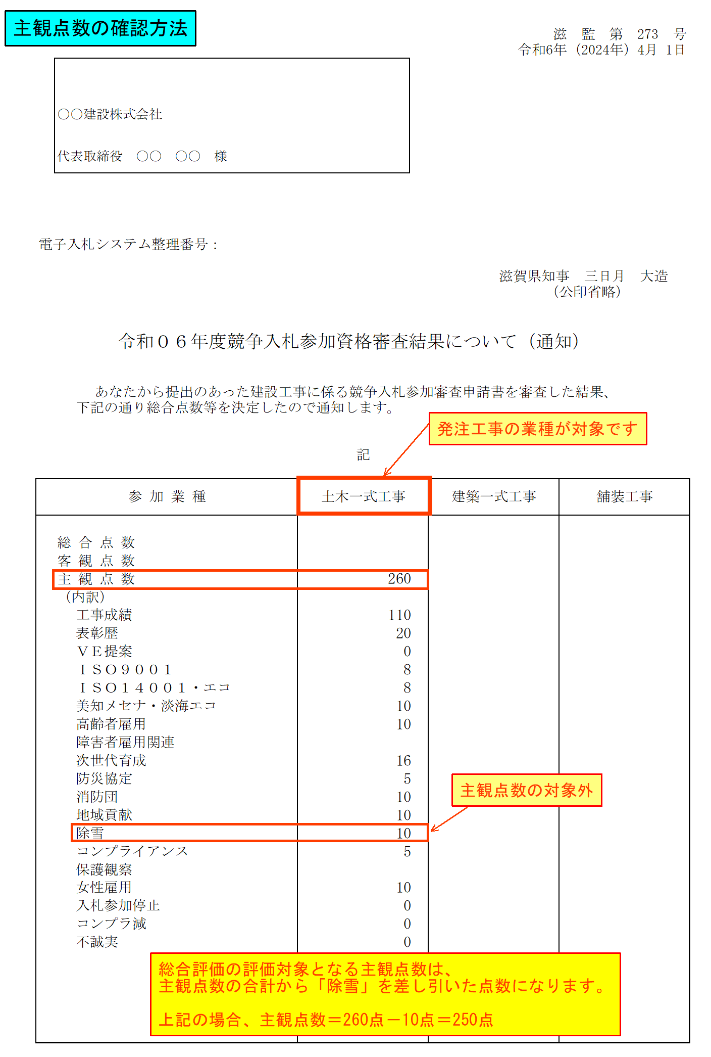
滋 監 第 326 号
令和8年（2026年）4月 1日
令和０８年度競争入札参加資格審査結果について（通知）

